3.トレードプログラムを作成
3.トレードプログラムを作成

 |  | ヘルプ： C:\Program Files (x86)\Candleworks\FXOrder2Go\Help\O2G_Trader.chm

 | 1、FXCMのAPIは、1つのクラスに纏めた方が分かりやすいので、専用のクラスを作成します。
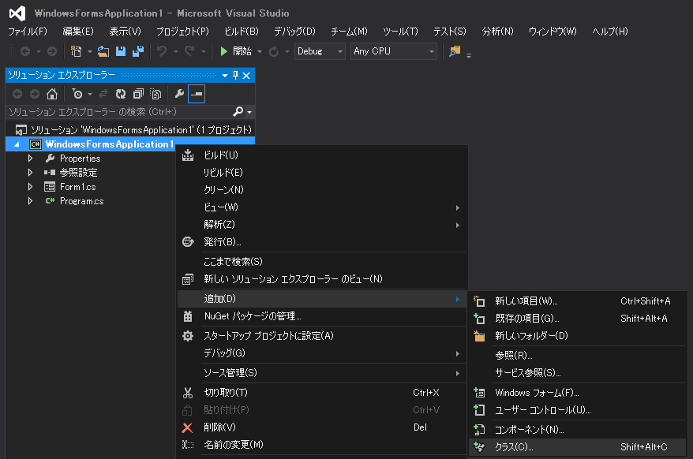

 |  | ここでは、「CTrade」という名称にしました。
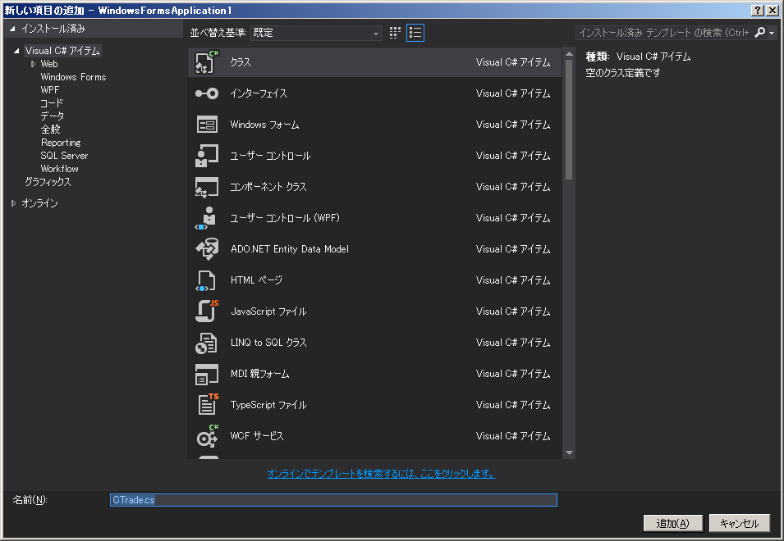

 | 2、クラスのメンバ変数に、FXCoreの型など、必要な変数を加えます。

 |  | <pre><code>
 |  | public static class CTrade
 |  | {
 |  | public static FXCore.TradeDeskAut tradeDesk;
 |  | public static FXCore.TableAut accounts;
 |  | public static FXCore.TableAut orders;
 |  | public static FXCore.TableAut trades;
 |  | public static FXCore.TableAut offers;
 |  | public static FXCore.TableAut closed;
 |  | public static FXCore.TableAut summary;

 |  | public static string accountId = "";
 |  | public static int minAmount = 0;

 |  | </code></pre>

 | 3、FXCM のサーバへログインする処理を作成します。 １つのメソッドに纏めると以下のようになります。

 | tradeDesk.Login()でサーバへログインし、tradeDesk.FindMainTable() で、各データの参照オブジェクトを作成するイメージ。
 | Demo口座を使う際は、connection変数の値を"Demo"にします。
 | strUsername, string strPassword にはそれぞれ、デモ口座を開設した際に送られて来た、IDとパスワードを渡します。

 |  | <pre><code>
 |  | /// <param name="connection">"Real" or "Demo"</param>
 |  | public static void ログイン(string connection, string strUsername, string strPassword)
 |  | {
 |  | FXCore.CoreAut fxCore;
 |  | fxCore = new FXCore.CoreAut();

 |  | tradeDesk = (FXCore.TradeDeskAut)fxCore.CreateTradeDesk("trader");
 |  | tradeDesk.Login(strUsername, strPassword, "www40.fxcorporate.com", connection);

 |  | accounts = (FXCore.TableAut)tradeDesk.FindMainTable("accounts");
 |  | orders = (FXCore.TableAut)tradeDesk.FindMainTable("Orders");
 |  | trades = (FXCore.TableAut)tradeDesk.FindMainTable("Trades");
 |  | offers = (FXCore.TableAut)tradeDesk.FindMainTable("offers");
 |  | closed = (FXCore.TableAut)tradeDesk.FindMainTable("closed trades");
 |  | summary = (FXCore.TableAut)tradeDesk.FindMainTable("Summary");

 |  | accountId = (string)accounts.CellValue(1, "AccountID");
 |  | minAmount = (int)accounts.CellValue(1, "BaseUnitSize");
 |  | }
 |  | </code></pre>

 | 4、ログアウトするメソッドはこんな感じ。

 |  | <pre><code>
 |  | public static void Logout()
 |  | {
 |  | if (tradeDesk != null)
 |  | {
 |  | tradeDesk.Logout();
 |  | tradeDesk = null;
 |  | }
 |  | }
 |  | </code></pre>

 | 5、"USD/JPY"の最新Rateを取得するメソッドはこんな感じ。

 |  | <pre><code>
 |  | public static double 通貨ペア別Rate更新用_買いRate = 0;
 |  | public static double 通貨ペア別Rate更新用_売りRate = 0;
 |  | public static double 通貨ペア別Rate更新用_買いSwap = 0;
 |  | public static double 通貨ペア別Rate更新用_売りSwap = 0;

 |  | public static void 通貨ペア別Rate取得()
 |  | {
 |  | for (uint Cnt = 1; Cnt <= CTrade.offers.RowCount; Cnt++)
 |  | {
 |  | if ((string)CTrade.offers.CellValue(Cnt, "Instrument") == "USD/JPY")
 |  | continue;

 |  | 通貨ペア別Rate更新用_売りRate = (double)CTrade.offers.CellValue(Cnt, "Bid");
 |  | 通貨ペア別Rate更新用_買いRate = (double)CTrade.offers.CellValue(Cnt, "Ask");
 |  | 通貨ペア別Rate更新用_売りSwap = (double)CTrade.offers.CellValue(Cnt, "IntrS");
 |  | 通貨ペア別Rate更新用_買いSwap = (double)CTrade.offers.CellValue(Cnt, "IntrB");
 |  | }
 |  | }
 |  | </code></pre>

 | 6、"USD/JPY"の最新Rateを取得するメソッドはこんな感じ。

